画面フロー
画面フロー図
①

初期画面（参照画面）

②④

収入・支出情報 入力画面

⑤
検索画面

残高データ

入出金カテゴリー

③
一覧画面

各画面構成

 | ①初期画面

 |  |  |  |  |  | ①-1 | 収入 | 合計金額の表示（収入、その他、繰越） | 入力画面 | 給料、ボーナス、諸手当、前月繰越、一時所得、年金、不動産所得の入力機能
 |  | ① | 初期画面(参照画面)
 |  |  |  |  |  | ①-2 | 支出 | 項目ごとに金額入力（項目にアイコンを使用する） | 入力画面 | 科目一覧シートにある支出科目を選択し、支出額を入力する機能
カレンダー(①-4)
 |  |  |  |  | +(ボタン)(データ入力画面遷移)
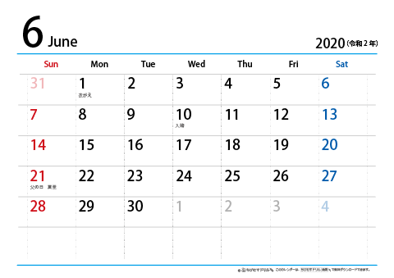
 |  |  |  |  | グラフ切替（ボタン） | ①-2 | 支出 | 合計金額の表示 | 表示画面 | 支出の合計金額を表示する画面
 |  |  |  |  | 目標設定（テキストボックス）(①-5)
 |  |  |  |  | 検索（ボタン） | ①-2 | 支出 | オーバー→赤 |  | 支出目標をオーバーした場合、②-2の当月支出の色が変わる
 |  |  |  |  |  |  |  | 使用率（％）の表示 | 表示画面 | 実際支出金額÷支出目標×100
入力データありアイコン
(ログインカウントにも使用)
 |  |  |  |  |  |  |  |  |  | 初期画面の当月支出の横に％で表示させる

ボタンを押下する事により
詳細画面が表示される（一覧画面）
 |  |  |  |  |  | ①-3 | 残高 | 収入からの差を表示 | 表示画面 | 収入から支出を引いた差額を閲覧できる機能
 |  |  |  |  |  | ①-4 | カレンダー | 日、週、月、年のデータ表示（カレンダー表示で日毎に表示させる） | 表示画面 | カレンダーの日を選択すると対象日付の収入、支出が閲覧できる機能

 |  |  |  |  |  | ①-4 | カレンダー | 支出金額を表示 | 仕様 | 残高データは日次残高を保持する | 繰越金額は一覧画面で参照可能

 |  |  |  |  |  | ①-4 | カレンダー | 記入した当日スタンプが押される（ログイン日数。合計・連続） | 表示画面

 |  | ①-1 | 当月収入 | （表示項目） |  | ①-5 | 目標金額 | 目標金額設定 | 表示画面 | 支出目標を設定
 |  | ①-2 | 当月支出（目標消費性向％） | （表示項目）
 |  | ①-3 | 当月残高 | （表示項目）
 |  |  |  |  |  |  |  | 入力アイコン

 | ②④収入・支出情報入力画面 |  |  |  |  | ②④ |  | テーブルに登録する | DB設計 | データの保持期間（○年？）

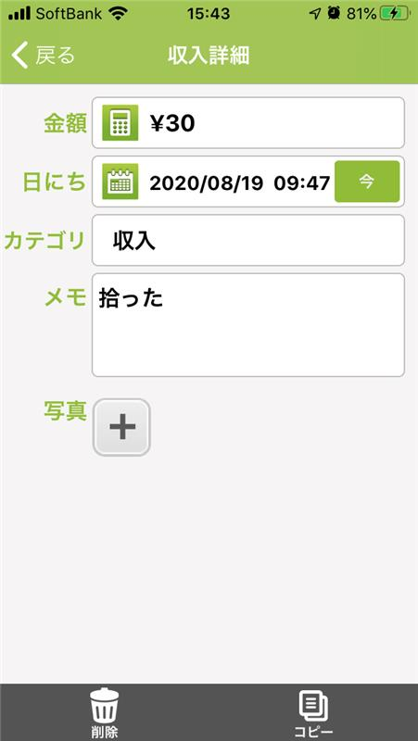
 |  |  |  |  |  | ② | 参考画像
 | ②(入力)※カテゴリによる

 |  | 金額 | 10,000
 |  | 日付 | 2020-08-18 | ⇒ カレンダー形式で選択
 |  | カテゴリー | 給与 | ⇒ 一覧
 |  | 摘要 | - | ⇒ 一覧
 |  | コメント | ７月分の給与
 |  | タグ |  | ⇒ 一覧

 |  |  | クリア | （ボタン）
 |  |  | 反映 | （ボタン）
 |  |  | 削除 | （ボタン）
 |  |  | 戻る | （ボタン）

 | ④(支出)※カテゴリによる

 |  | 金額 | 10,000
 |  | 日付 | 2020-08-18 | ⇒ カレンダー形式で選択
 |  | カテゴリー | 給与 | ⇒ 一覧
 |  | 摘要 | - | ⇒ 一覧
 |  | コメント | ７月分の給与
 |  | タグ |  | ⇒ 一覧

 |  |  | クリア | （ボタン）
 |  |  | 反映 | （ボタン）
 |  |  | 削除 | （ボタン）
 |  |  | 戻る | （ボタン）

 |  |  |  |  |  |  |  | 削除アイコン

 |  |  |  |  |  |  |  | 反映アイコン

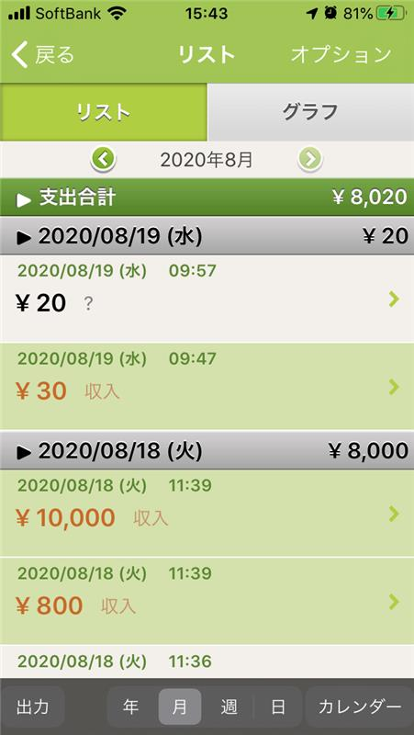
 | ③一覧画面 |  |  |  |  |  | 参考画面

 |  | 一覧画面 | 表示単位（年、月、週、日)
 |  |  | 支出合計
 |  |  | 残高合計
 |  |  | 日付、支出合計
 |  |  | 日時、金額、科目、摘要
 |  |  | 出力ボタン、年、月、週、日、（カレンダー）

 |  |  | 検索ボタン
 |  |  | 初期ボタン
 |  |  | 入力ボタン

 | ⑤検索画面

 |  | 単一検索 | 金額 | テキストボックス |  |  | 金額 | From～to～
 |  |  | 日付 | テキストボックス |  |  | 日付 | From～to～
 |  |  | タグ | ドロップボックス
 |  |  | 科目 | ドロップボックス
 |  |  | 摘要 | ドロップボックス
 |  |  | カテゴリ | ドロップボックス
 |  |  | コメント | テキストボックス

 |  | ＆検索 | 金額＋タグ等

 |  |  | クリアボタン
 |  |  | 確定ボタン
 |  |  | 閉じるボタン

